TipsPlus
 | Kalender Plus v2212
Kalender Plus

Hvad går det ud på?

Print din egen kalender. Du kan tilpasse kalenderne inden du printer: Vælg periode, skift farver og vælg hellig- og mærkedage, der skal vises i kalenderen.
HJÆLP
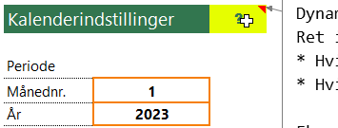 | Der er mere hjælp i kommentarerne på arket Indstillinger: Hold musen over en celle med et spørgsmålstegn for at læse vejledningen.
Vælg periode
KalenderPlus er dynamisk. Det betyder, at du selv kan vælge hvilken 12-måneders periode kalenderen skal vise. Eksempler: * En 2023 årskalender viser perioden januar - december 2023. * En skolekalender 2023/2024 viser perioden august 2023 - juli 2024 (eller juli-juni) * En rullende kalender åbnes hver måned (eller hvert kvartal) og start dato ændres 1 måned (eller 3 måneder).
Måned: 1 År : 2023 | Ret periode: På arket 'Indstillinger' skriver du startmåned og -år. Her er valgt, at kalenderne skal vise fra 12 måneder fra januar og frem.
Måned: 8 År : 2023 | Her er valgt, at kalenderne skal vise fra august og 12 måneder frem. OBS: Begge kalendere tilpasses når du retter startmåned.

Navne på dage

 | På halvårskalenderen vises ugedagen med to bogstaver. På månedskalenderen vises ugedag med fuldt navn (og store bogstaver).
 | På 'Indstillinger' kan du selv skrive ugedage som du vil. Vær opmærksom på, at halvårskalenderen er opsat til at der kun er plads til f.eks. sø 31. Hvis du retter til søn (eller Sun på engelsk eller Dim på fransk), er der ikke plads og der vises ### i stedet. Tilpas evt. selv kolonnebredder.

INDSTILINGER: Datoer

På 'Indstillinger' er der to lister med datoer: Helligdage og Andre begivenheder.

 | Helligdage: Helligdage vises * i Halvårskalender : Med blå baggrund. * i Månedskalender : Ud for datoen. Indtastning (arket Indstillinger) i de to kolonner: Hele datoen og din tekst.
 | Andre begivenheder: Fødselsdage, bryllupsdage, momsafregning m.m. Andre begivenheder vises * i Halvårskalender : Med (valgfri) skraveret baggrund.
 | * i Månedskalender : I det store felt under datoen.
 | Indtastning (arket Indstillinger) i de fire kolonner: Tekst : Denne tekst vises i kalenderne. Dag : Skal tastes. Måned : Skal tastes. År : Valgfrit.
EKSEMPEL 1: FØDSELSDAG Falder på samme dato hvert år. Opret begivenheden 1 gang. Indtast kun Dag og Måned. | EKSEMPEL 2: FASTELAVN. Falder på forskellige datoer hvert år. Opret en begivenhed for hvert år. Indtast Dag, Måned og År.

Rediger lister med datoer

Rediger listerne med datoer sådan:

Slet en dag (en række i tabellen): 1) Højreklik på en dag. 2) Slet > Tabelrækker. OBS: Du kan også blot slette datoen (delete) så der er en tom celle.
Tilføj en dag (en række i tabellen): 1) Højreklik på en dag. 2) Indsæt > Tabelrækker ovenfor.
HALVÅR: Den klassiske oversigtskalender.

 | På arket kan du se dine datoer fra arket 'Indstillinger'. Du kan selvfølgelig også skrive direkte på dagen (men formlerne forsvinder). UDSKRIFT: Arket er sat op til at udskrive på A4 liggende. Der udskrives på to ark. Det kan du selvfølgelig selv ændre: Sidelayout > Sideopsætning.
MÅNED: Udskriv en måned pr. A4-ark.

Ud for datoen vises evt. mærkedage. I cellen under datoen kan du tilføje dine egne kalendernoter.
Skift farver

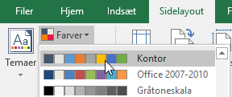 | Alternativ I: Sidelayout > Farver, vælg en anden palette. Alternativ II: Rediger paletten: Rediger Farve 6 - det er den eneste farve, der er anvendt. Alternativ III: Gør som du vil :)
Udskriv i sort-hvid

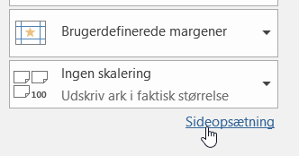 | Ret udskriftsindstillingerne i Excel (Windows): 1) Aktiver kalenderarket (klik på Halvår eller Måned). 2) Gør klar til udskrift (Ctrl+P). Udskriv ikke, men klik på 'Sideopsætning'.
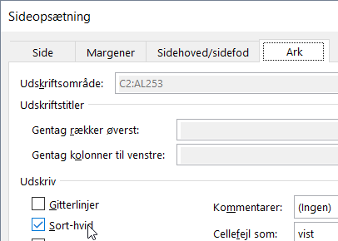 | 3) Klik på fanen 'Ark'. 4) Sæt flueben ved 'Sort-hvid'. Når du printer, udskrives kun helt sort og helt hvid (altså ikke gråtoner). MAC: Start udskrift. Sæt flueben direkte i dialogboks.

Besøg www.xleasy.dk

